Gioi_han_day_so
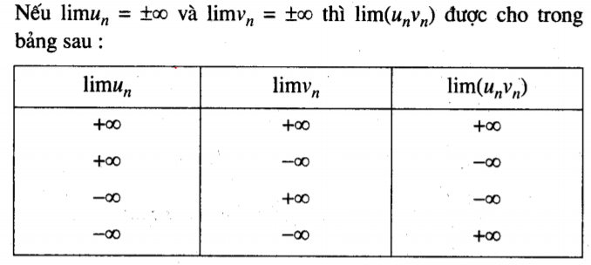
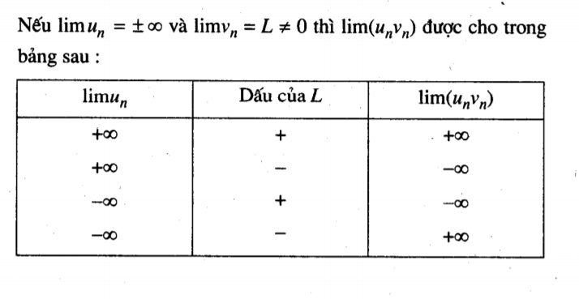
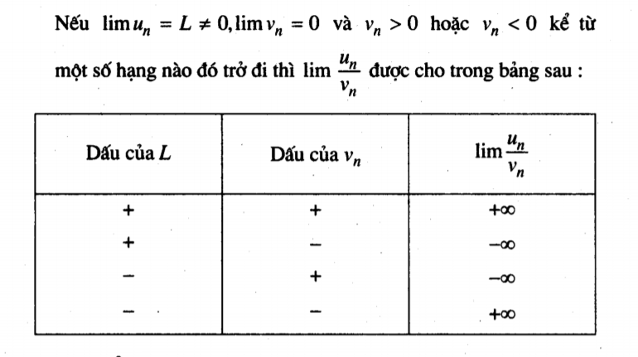
Dãy số có giới hạn 0
Dãy số U(n) có gới hạn 0 nếu với mỗi số dương tùy ý cho trước. Mọi số hạng của dãy số kể từ số hạng nào đó trở đi
đều có giá trị tuyệt đối nhỏ hơn số dương đó

Hiểu là:
Dãy số đó dần tiến đến 0
Lim(Un) = 0 | Un −> 0

Dãy số có giới hạn hữu hạn
Dãy số có giới hạn là một số thực goi là dãy số có giới hạn hữu hạn
Kí hiệu
Lim(Un) = L | Un -> L

Định Lí
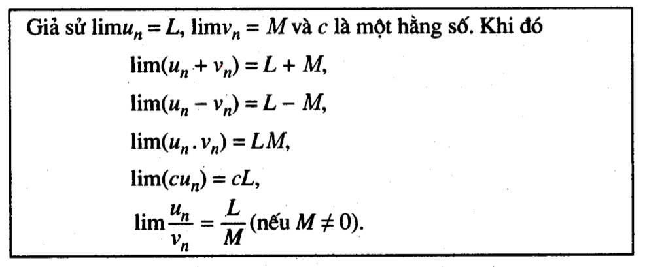

Dãy số có giới hạn vô cực (+∞)
Dãy số có gới hạn +∞ nếu với mỗi số dương tùy ý cho trước, mọi số hạng của dãy số, kể từ số hạng nào đó trở đi, đều lớn hơn số dương đó

lim(un) = +∞ | Un -> +∞

Dãy số có giới hạn vô cực (-∞)
Dãy số có giới hạn là -∞ nếu với mọi số âm tùy ý cho trước, mọi số hạng của dãy số kể từ số hạng nào đó trở đi đều nhỏ hơn số âm đó

lim(un) = -∞ | Un -> -∞

Quy tắt

gioi_han_ham_so
Giới hạn hàm số tại một điểm

Giới hạn hữu hạn
Giả sử (a;b) là một khoảng chứa điểm x0 và f là một hàm số xác định trên tập (a;b) \ x0.
Ta nói hàm số có giới hạn là một số thực L khi x dần tiến đến x0 nếu với mọi dãy số Xn trong tập hợp (a;b) \ X0 mà limXn = X0, ta đều có lim f(Xn) = L
Kí hiệu

Giới hạn vô cực

Giới hạn hàm số tại vô cực

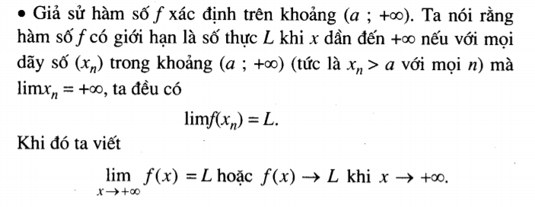

Định lí
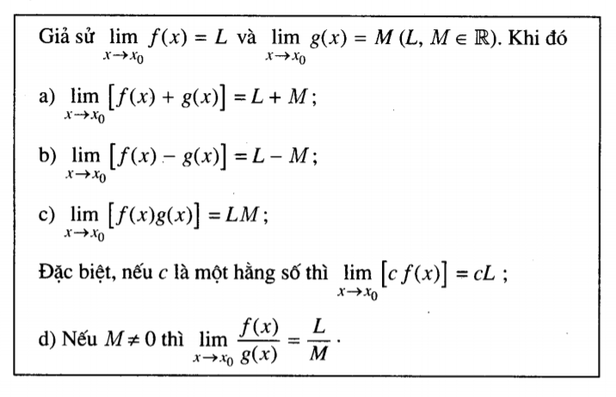

Giới hạn một bên
Giới hạn hữu hạn

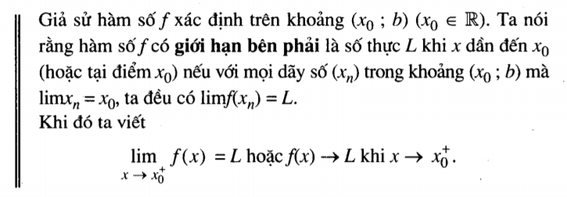

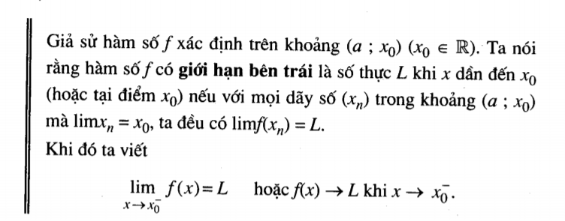

Giới hạn vô cực
Định nghĩa tương tự

ham_so_lien_tuc
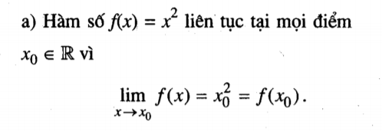
Hàm số liên tục tai một điểm

